指针
指针内存示意图（数据类型是固定内存大小的别名）
 | 内存

4

 |  | int a 0xaabbcc11（int a = 10；由类型符int 解析存储数据）

系统隐形的产生一个类似指针的东西使得
prt 指向 a
8

 |  | double b 0xaabbcc02（double b = 1.30; 由类型符double解析存储数据）

4
 |  | int* ptr = &a (定义一个int型指正变量ptr; 将a的地址赋值给ptr)

变量的本质
int a = 10;
a = 20 // 直接修改
int * p = &a;
*p = 20; // 间接修改
int addr = (int)&a;
*((int*)addr) = 200 // 间接修改
 | 内存 | 变量（固定内存块别名）

 | 10 | a

0x11223311

 | 0x11223311 | p

 | 0x11223311 | addr

0x22222222

代码内存四区图
 |  | 栈区 |  |  |  |  | 堆区
代码区
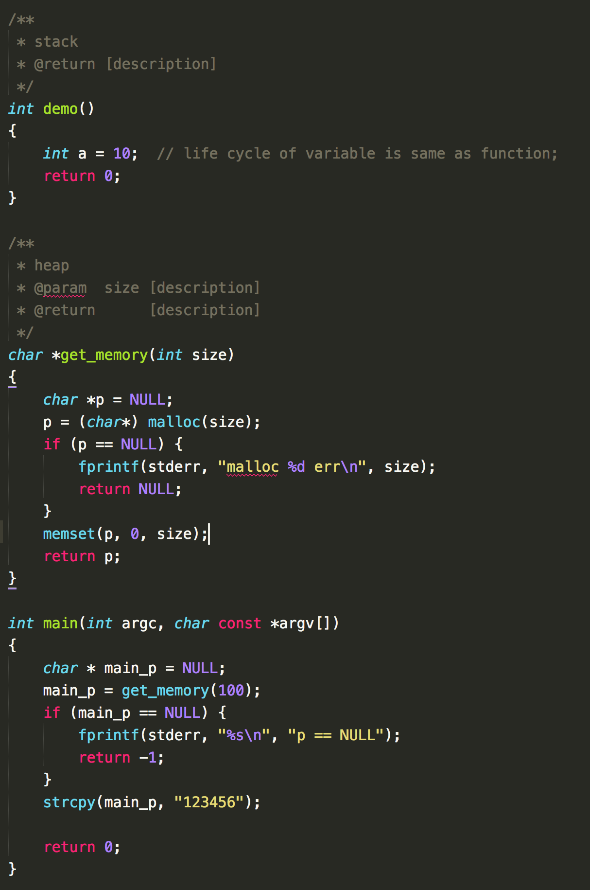
 | main(){ }

 |  | 0x11111111 |  |  |  |  | 6'
 |  | 0x00000000 | main_p | 100 |  | … | 5'
 |  |  |  |  |  | 0' | 4'
 |  |  |  |  |  | 0' | 3'
 | demo() {} |  |  |  |  | 0' | 2'
 |  |  |  |  | 0x22222222 | 0' | 1'
 |  |  | a

 | get_memory

 |  | 0x11111111 | p |  |  |  | 全局区

 |  |  |  |  |  | 123456'

 | 出栈销毁

str++和p++、sizeof
char str1[] = {'a', 'b', 'c', 'd', '\0'};
char str3[128] = {'x', 'y', 'z'};
char * str2 = "abcd";
sizeof(str1) // 5
sizeof(str2) // 4(32位)
sizeof(str3) // 128
strlen(str1) // 4
strlen(str2) // 4
strlen(str3) // 3
char* 类型 指针步长为1
str1[0] ===*str1
str1[1] ===*(str1 + 1)
用数组下标遍历，不会改变原来的指针str1的值

 | 栈
 |  |  |  | 全局区

 | \0' |  | 常量区 |  | 静态区
 | d' | str1+3
5 | 'c’
 | b' | str1+1
 | a' | str1 | "abcd"

str1[i] 和p++ 有什么区别。
// 通过下标
int len = strlen(str1);
for ( i = 0; i < len; i++)
{
printf("%c\n", str1[i]);
}
// 通过指针
char *p = NULL;
p = str1;
for ( i = 0; i < len; i++, p++)
{
printf("%c\n", *p);
}
p++ 为p = p + 1; 用指针遍历，需要不断的改变指针的方向，也就是需要不断的改变p的值，比直接用数组名索引，多一步内存的操作，理论上会慢一些。
 | …
 | \0'
128 | \0'
 | z'
 | y'
 | x' | str3
* 指针和数组名的区别
p++: 这样是可以的。
str1++: 这样是不可以的。
// 数组名的方向是不可以被改变的
// 数组名是常量数组（方向改变不了）
// 栈是操作系统开辟和回收的，是根据数组名来找到一块连续内存的首地址，如果首地址变量发生改变。将无法准确回收。
数组一般在栈上开辟内存。
指针一般在堆上开辟内存。

 |  | str2
4(32位)

 |  | p = str1

字符串的内存四区图
 |  |  |  |  |  | 堆区
 |  | 栈区
代码区
int main(void) {
char buf[20] = "aaaa";
char buf2[] = "bbbb";
char *p1 = "111111";
char *p2 = malloc(100);
strcpy(p2, "3333");
return 0;
}

 |  |  |  |  |  | "3333"
 |  |  |  |  |  |  | 100

 | 20
 |  | ‘\0’ | buf[4]
 |  | ‘a’ | buf[3] |  | 0x10000000
 |  | ‘a’ | buf[2]
 |  | ‘a’ | buf[1]
 |  | ‘a’ | buf

 |  | ‘\0’ | buf2[4]
 |  | ‘b’ | buf2[3]
 | 5 | ‘b’ | buf2[2]
 |  | ‘b’ | buf2[1]
 |  | ‘b’ | buf2 |  |  | 全局图
 |  |  |  | 常量区 |  | 静态区
 |  |  |  |  | "3333"

 |  |  |  | 0x33333333

 |  |  |  |  | "111111"
 | 4(32位)
 |  |  | p1 | 0x11111111

 | 4(32位)

 |  |  | p2

